40 Cases
40 CASES KIỂM THỬ

STT | Test cases ID | Chức năng | Dữ liệu nhập | Các bước thực hiện | Kết quả mong muốn | Trạng thái | Ảnh evidence | Người đảm nhiệm | Ghi chú
2 | TC-002 | Chatbot nhận diện môn | Câu hỏi: "Tài liệu môn Cơ sở dữ liệu nâng cao" | Nhập câu hỏi vào thanh chat và bấm gửi | Nhận diện đúng môn nâng cao, không bắt nhầm môn cơ bản | Blocked | 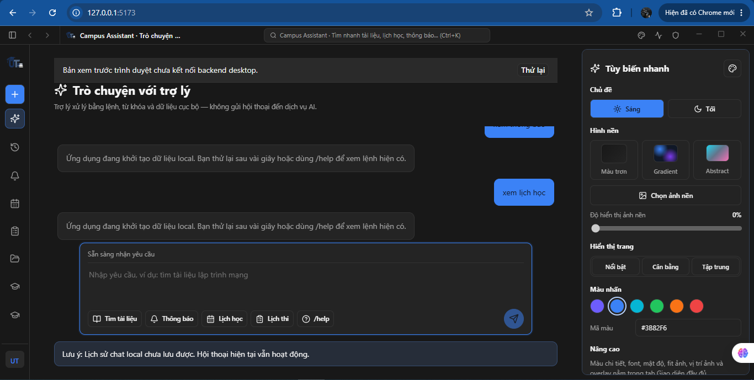 | Khang | Lý do Blocked: Web preview (npm run dev) chưa kết nối native backend desktop Tauri/SQLite. Chatbot dừng ở câu thông báo "Ứng dụng đang khởi tạo dữ liệu local...", không thể nhận diện môn Cơ sở dữ liệu nâng cao. Kế hoạch: Retest ngay sau khi dev cung cấp bản build desktop.
3 | TC-003 | Chatbot hỏi lại môn | Câu hỏi chung chung: "Tìm tài liệu giúp em" | Gửi câu hỏi -> Chọn môn từ danh sách gợi ý | Bot hỏi lại để xác nhận môn, không truy vấn bừa | Blocked |  | Khang | Lý do Blocked: Thiếu backend Tauri/SQLite để kích hoạt luồng hỏi lại danh sách môn học khi nhận câu hỏi mơ hồ. Chatbot dừng ở trạng thái khởi tạo dữ liệu local. Kế hoạch: Retest trong đợt bàn giao bản build .exe tiếp theo.
4 | TC-004 | Chatbot lọc ngày biên | Câu hỏi: "Lịch học ngày mai" lúc 23:59 | Gửi câu hỏi vào thời điểm sát nửa đêm | Lọc đúng lịch ngày hôm sau theo giờ VN, không trả cả kỳ | Blocked |  | Khang | Lý do Blocked: Thiếu kết nối cơ sở dữ liệu lịch học cục bộ. Không thể kiểm tra bộ lọc thời gian mốc 23:59 theo giờ VN. Kế hoạch: Retest khi có bản build desktop tích hợp SQLite hoàn chỉnh.
5 | TC-005 | Đổi tab phiên chat | 2 phiên chat A và B (A phản hồi chậm) | Bấm mở A, chuyển ngay sang B | Màn hình hiển thị đúng phiên B, bỏ qua phản hồi trễ của A | Blocked |  | Khang | Tạm hoãn: Giao diện cho phép tạo và đổi tab nhưng bot không sinh câu trả lời do thiếu backend desktop, không đủ điều kiện đo độ trễ và kiểm tra logic bỏ qua phản hồi trễ của phiên cũ. Điều kiện retest: Nhận bản build .exe hoàn chỉnh từ đội backend. Thời điểm dự kiến: Ngay sau đợt build tiếp theo.
6 | TC-006 | Cô lập tin nhắn chat | Gửi tin nhắn ở tab A rồi chuyển tab B | Gửi ở A, bấm sang B, đợi A nhận kết quả | Tin nhắn của A chỉ lưu vào A, không bị chèn vào giao diện B | Blocked |  | Khang | Tạm hoãn: Giao diện hiển thị tin nhắn riêng từng tab, nhưng chưa kiểm tra được tính cô lập phản hồi bất đồng bộ từ bot. Điều kiện retest: Có backend desktop xử lý đa luồng phản hồi. Thời điểm dự kiến: Ngay sau đợt build tiếp theo.
9 | TC-009 | Khôi phục & Hủy xóa chat | Phiên chat trong mục Archive | Vào Archive -> Khôi phục -> Bấm Xóa -> Chọn Hủy/Esc | Đoạn chat phục hồi bình thường; hủy xóa thì không mất chat | Blocked |  | Khang | Tạm hoãn: Tính năng Lưu trữ (Archive) và Khôi phục hội thoại phụ thuộc trực tiếp vào cơ chế lưu trữ SQLite cục bộ (chưa tích hợp). Điều kiện retest: Tích hợp thành công SQLite backend trên desktop app. Thời điểm dự kiến: Ngay sau đợt build tiếp theo.
10 | TC-010 | Lỗi xóa đoạn chat | Tên chat cực dài (>200 ký tự), mất mạng | Bấm xác nhận xóa khi mất kết nối | Hiện thông báo lỗi và nút "Thử lại" , không báo thành công giả | Blocked |  | Khang | Tạm hoãn: Không thể giả lập lỗi ngắt kết nối database cục bộ trên Web preview để kiểm tra nút "Thử lại" khi thao tác xóa gặp sự cố. Điều kiện retest: Chạy trên môi trường desktop có database SQLite. Thời điểm dự kiến: Ngay sau đợt build tiếp theo.
11 | TC-011 | Kiểm tra biên điểm GPA | Điểm: -0.5, 0.0, 4.0, 4.5; Tín chỉ: 0, 3 | Nhập từng giá trị vào ô điểm và tín chỉ | Chấp nhận thang 0-4 và tín chỉ >0; báo lỗi đỏ ô vượt biên | Pass | 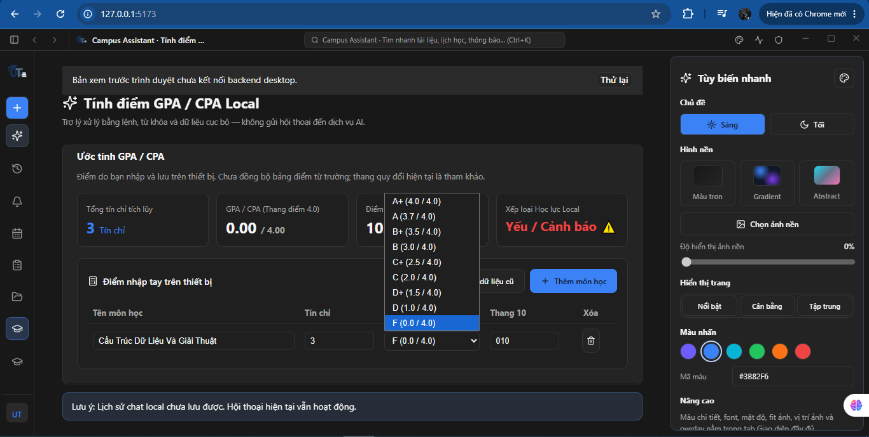 | Khang | Giao diện sử dụng thẻ Dropdown cố định các mốc từ F (0.0) đến A+ (4.0). Cơ chế UI tự động ngăn chặn hoàn toàn việc người dùng nhập điểm âm hoặc vượt trần 4.0.
12 | TC-012 | GPA khi thêm dòng mới | Bảng có sẵn điểm, bấm "Thêm môn học" | Thêm hàng mới để trống -> Nhập điểm F (0.0) | Hàng mới chưa nhập không làm tụt GPA; nhập F thật mới tính | Fail | 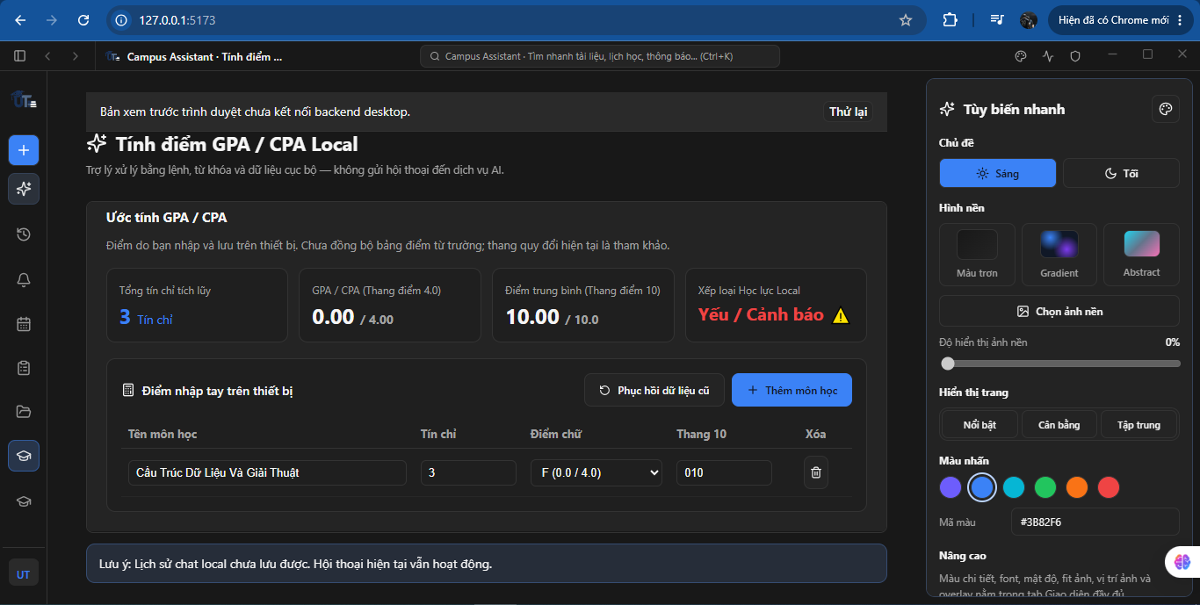 | Khang | Lỗi logic bất đồng bộ (Data Inconsistency): Hệ thống cho phép chọn điểm chữ F (0.0/4.0) nhưng ô Thang 10 lại nhận giá trị nhập tay 010 (10 điểm). Dẫn đến kết quả ĐTB thang 10 là 10.0 nhưng GPA hệ 4 là 0.00 và học lực bị xếp loại Yếu/Cảnh báo.
13 | TC-013 | Phục hồi bảng điểm GPA | Bảng điểm cũ và bộ nhớ cache | F5 tải lại trang khi đang có dữ liệu | Dữ liệu điểm giữ nguyên, không bị reset trắng màn hình | Pass | 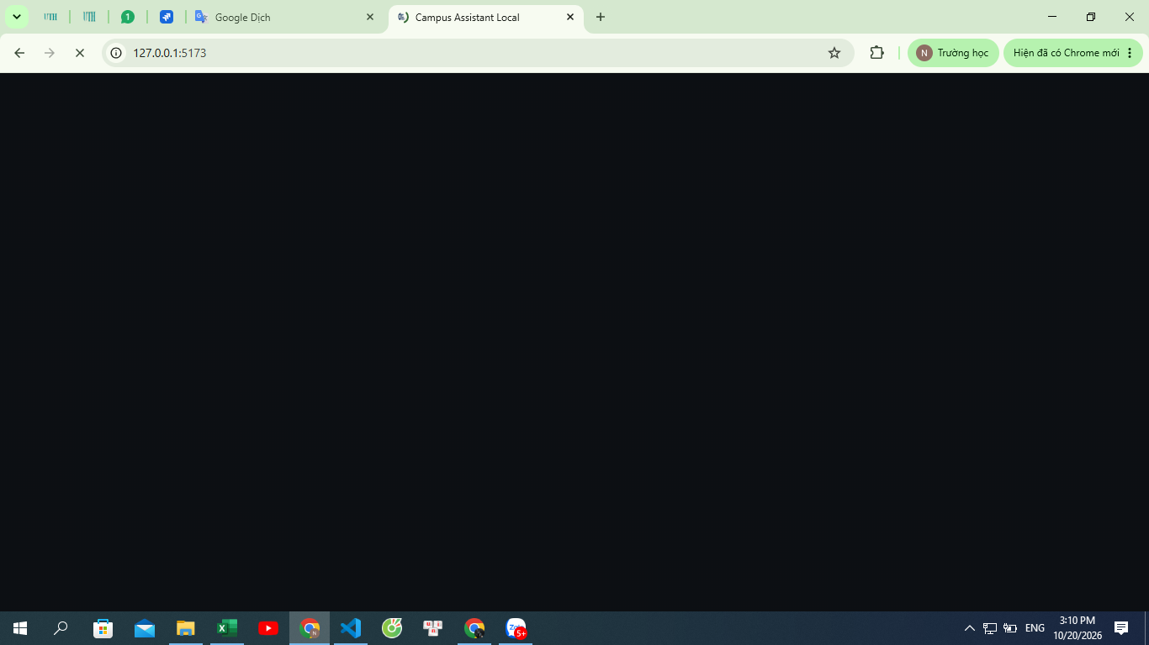 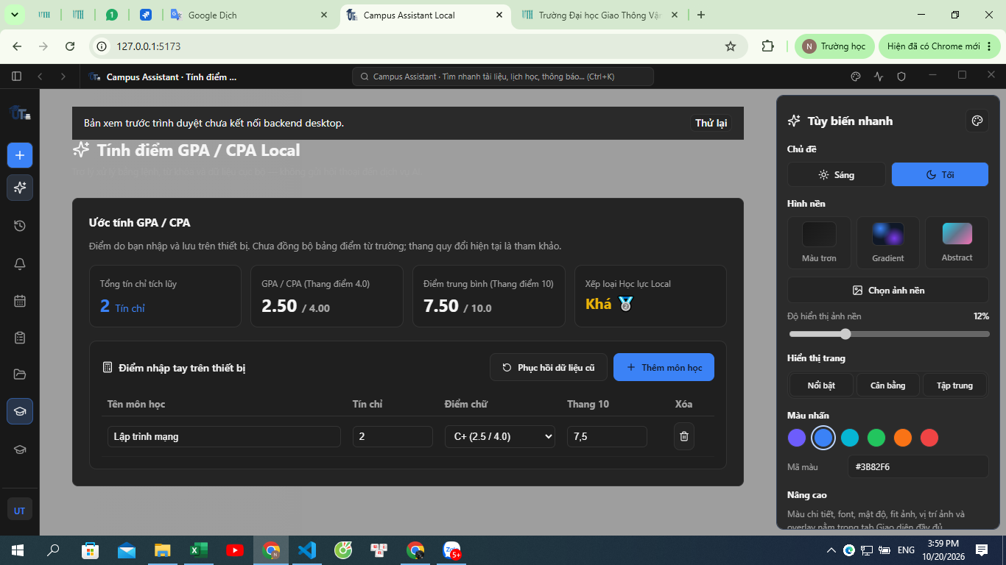 | Khang | Nhập dữ liệu môn, tín chỉ và điểm, sau đó nhấn F5 tải lại trang hoặc chuyển tab rồi quay lại mục GPA thì bảng điểm vẫn giữ nguyên dữ liệu đã nhập (lưu state thành công).
19 | TC-019 | Đổi giao diện Sáng/Tối | Chọn theme Tối (Dark mode) | Chọn theme ở bản nháp -> Chưa lưu mà tắt app | App mở lại vẫn giữ theme cũ; bấm Lưu mới đổi hẳn theme | Pass | 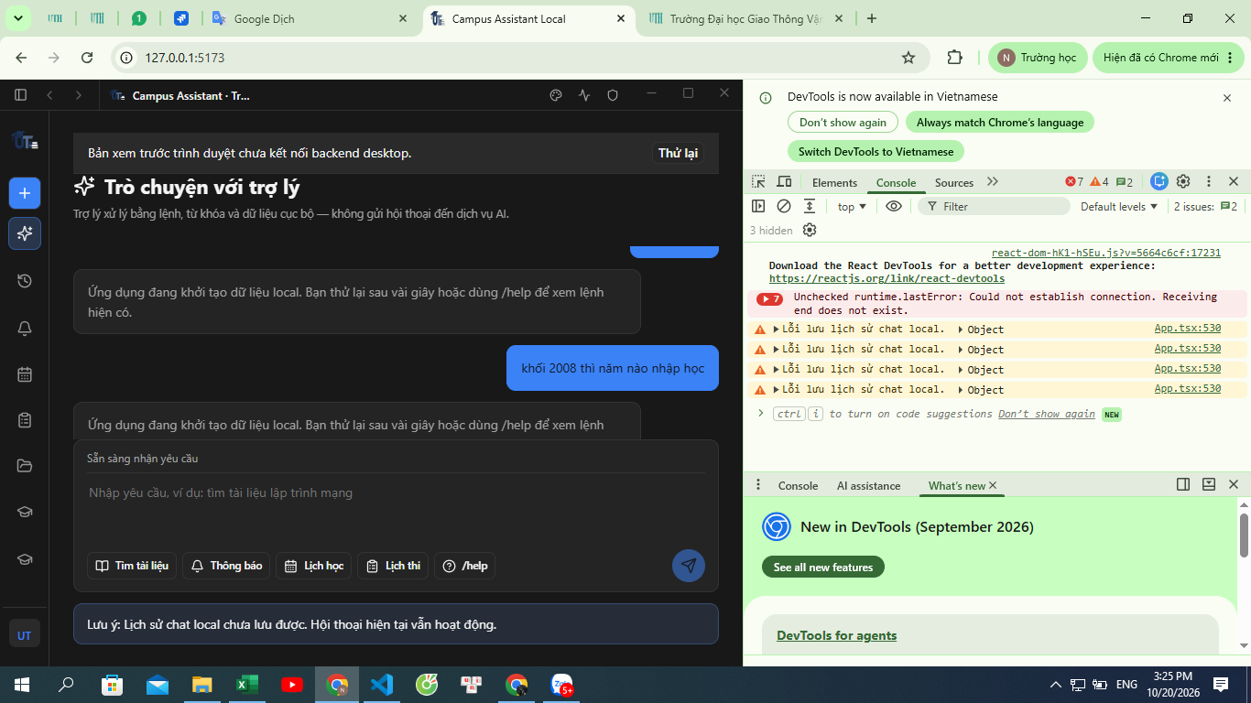 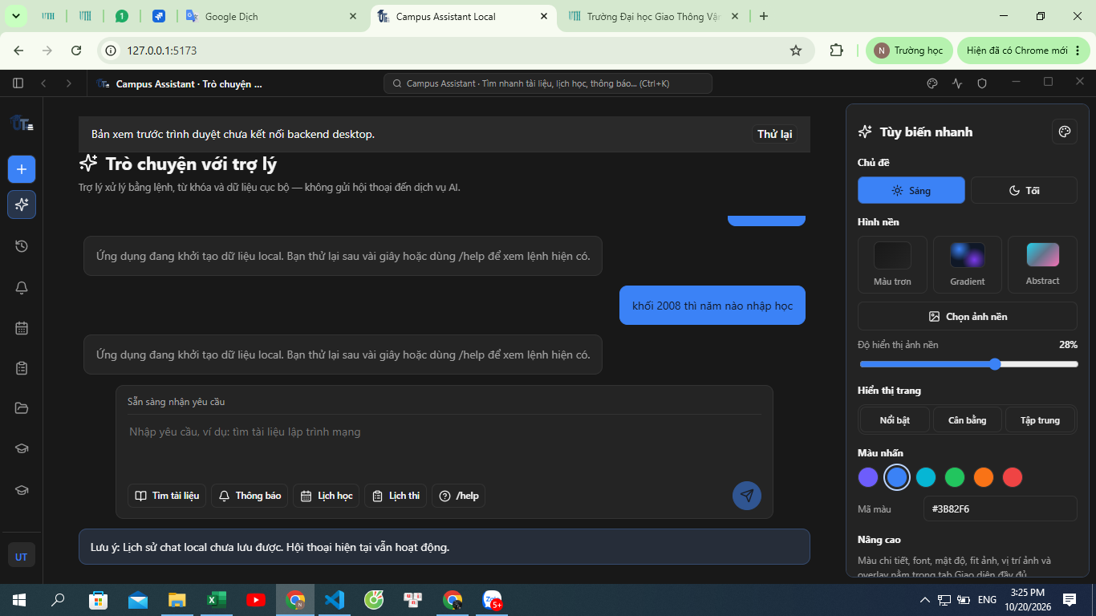 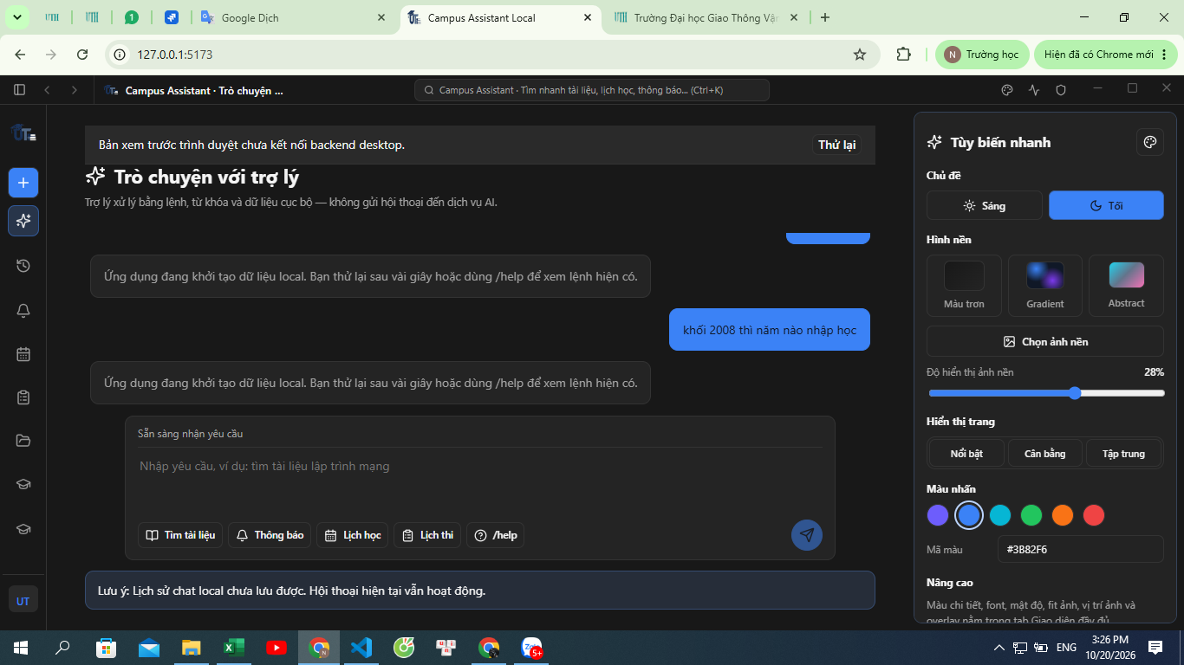 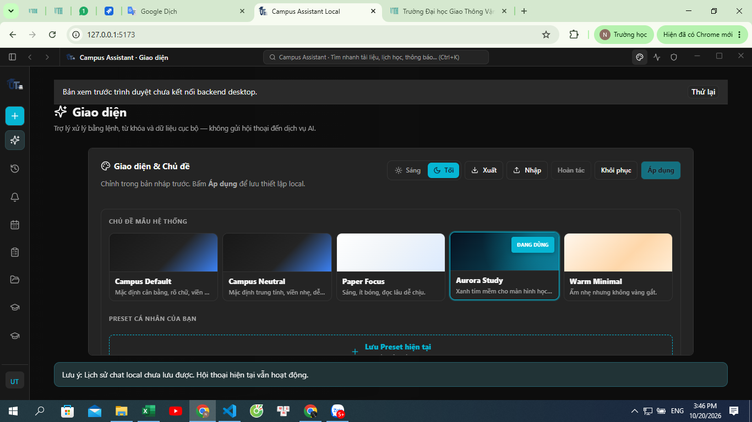 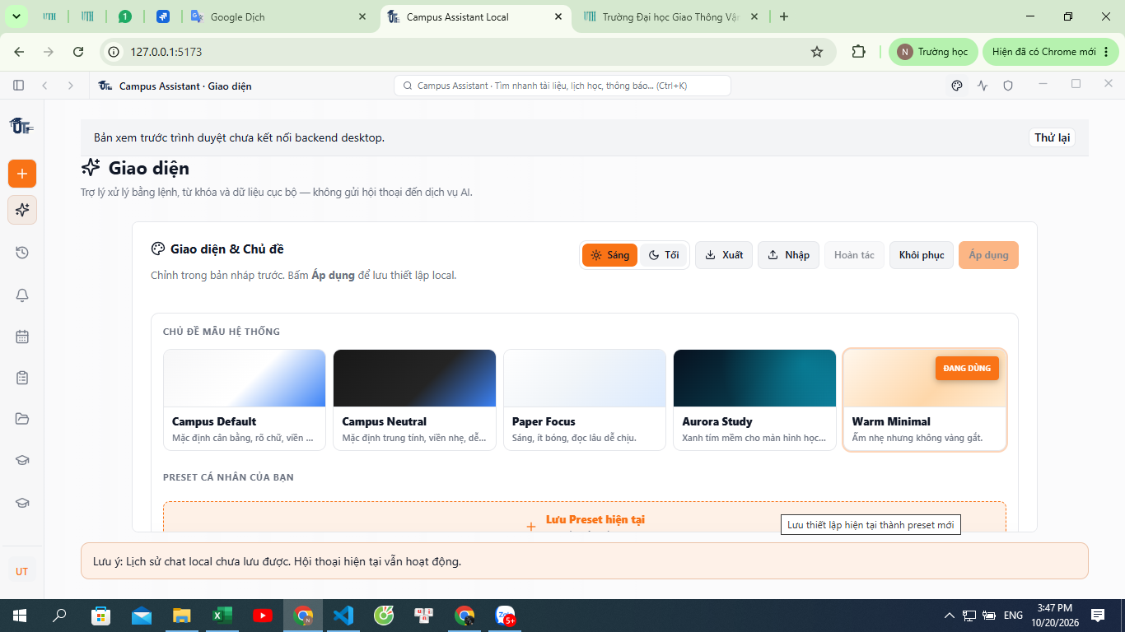 | Khang | Pass trên tab Giao diện đầy đủ: Chuyển đổi mượt mà giữa các chủ đề hệ thống gồm Sáng (Paper Focus), Tối (Aurora Study) và Ấm (Warm Minimal); độ tương phản màu chữ và nền hiển thị chuẩn xác. (Ghi chú bổ sung: Bảng "Tùy biến nhanh" ngoài màn hình chat không có sự kiện đổi trực tiếp)
20 | TC-020 | Quản lý ảnh nền preset | 2 ảnh nền tùy biến khác nhau | Áp dụng ảnh 1, xóa file ảnh 1 ngoài máy | Giao diện tự về ảnh mặc định, không bị đen/trắng màn hình | Fail | 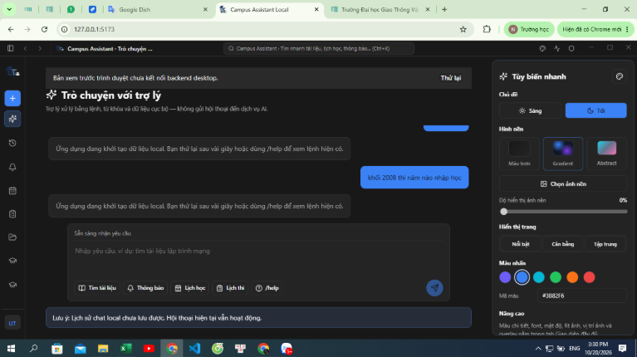  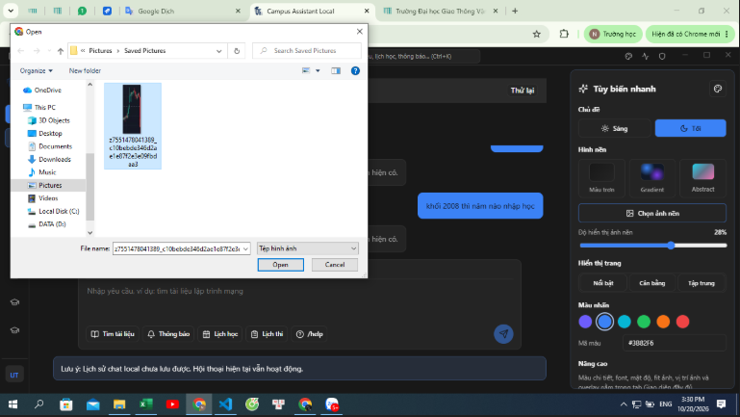 | Khang | Lỗi không áp dụng ảnh nền: Chọn các mẫu có sẵn (Gradient/Abstract) hoặc tải file ảnh từ máy tính thông qua hộp thoại Open thì nền ứng dụng vẫn giữ nguyên màu đơn sắc, không cập nhật background CSS (kể cả khi đã điều chỉnh thanh trượt độ hiển thị).

